1. Графический метод
$$\left\{\begin{aligned}3x_{1}+x_{2}≤37 \\ 2x_{1}+{2x}_{2}≤20 \\ x_{2}≤30\end{aligned}\right.$$
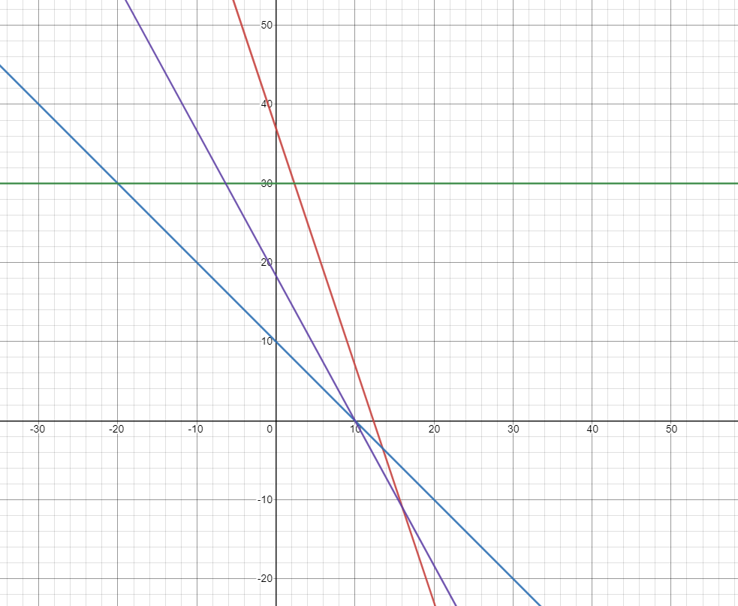
Коэфициенты целевой функции | 11 | 6
Переменные | x1 | x2 | Знак | Запас
y1 | 3 | 1 | <= | 37
y2 | 2 | 2 | <= | 20
y3 | 0 | 1 | <= | 30
$$\left\{\begin{aligned}3y_{1}+{2y}_{2}≥11 \\ y_{1}+2y_{2}+y_{3}≥6\end{aligned}\right.$$
$$x_{2}=−\frac{11x_{1}}{6}+\frac{z}{6}$$

$$z=11x_{1}+6x_{2}$$

$$z_{max}=110$$

1. Симплексный метод
$$\left\{\begin{aligned}3x_{1}+x_{2}+x_{3}=37 \\ x_{1}+{2x}_{2}+x_{4}=20 \\ x_{2}+x_{5}=30\end{aligned}\right.$$
Коэфициенты целевой функции | 11 | 6
Переменные | x1 | x2 | Знак | Запас
y1 | 3 | 1 | <= | 37
y2 | 2 | 2 | <= | 20
y3 | 0 | 1 | <= | 30

$$z=11x_{1}+6x_{2}+0x_{3}+0x_{4}+0x_{5}$$
$z−11x_{1}−6x_{2}−0x_{3}−0x_{4}−0x_{5}$=0

$$с_{Б}$$
Номер итерации | БП |  | b | x1 | x2 | x3 | x4 | x5 | Симплексные отношения
 |  |  |  | 11 | 6 | 0 | 0 | 0
0 | x3 | 0 | 37 | 3 | 1 | 1 | 0 | 0 | 12.6
 | x4 | 0 | 20 | 2 | 2 | 0 | 1 | 0 | 10
 | x5 | 0 | 30 | 0 | 1 | 0 | 0 | 1 | -
 | Оценки |  | Δ0 | Δ1 | Δ2 | Δ3 | Δ4 | Δ5
 |  |  | 0 | -11 | -6 | 0 | 0 | 0
$$с_{Б}$$
Номер итерации | БП |  | b | x1 | x2 | x3 | x4 | x5 | Симплексные отношения
 |  |  |  | 11 | 6 | 0 | 0 | 0
1 | x3 | 0 | 7 | 0 | -2 | 1 | -1.5 | 0 | 7
 | x1 | 0 | 10 | 1 | 1 | 0 | 0.5 | 0 | 10
 | x5 | 0 | 30 | 0 | 1 | 0 | 0 | 1 | 30
 | Оценки |  | Δ0 | Δ1 | Δ2 | Δ3 | Δ4 | Δ5
 |  |  | 110 | 0 | 5 | 0 | 5.5 | 0

$$\left\{\begin{aligned}3x_{1}+x_{2}+7=37 \\ 10+{2x}_{2}+x_{4}=20 \\ x_{2}+30=30\end{aligned}\right.$$
$$\left\{\begin{aligned}x_{1}=10 \\ x_{4}=10 \\ x_{2}=0\end{aligned}\right.$$
$$z_{max}=11∗10+6∗0+0∗7+0∗10+0∗30=110$$

